测试环境
2. 测试环境
2.1 软硬件构成
测试环境所需的硬件设备（如电脑配置、无线路由器、平板电脑等设备），
软件设备（如应用服务由什么软件组成；数据库服务采用的是什么数据库、什么版本）
软/硬件 |  | 名称 | 版本 | 配置 | 是否属于关键依赖 | 提供方 | 备注
软件 | 客户端 | linux | linux |  | 是
 |  | Java Runtime Enviroment | 1.8 |  | 是
 |  | Tomcat | 8.0.47 |  | 是
 |  | MySQL | 5.6 |  | 是
 | 服务器 | 浏览器 |  | IE9,chrome_v73.0.3683.86,firefox_67.0 | 是
硬件 |  | PC1 | Win7 | 64位操作系统，四核CPU，4GB内存，分辨率为1366*768 | 否 |  | 刘小艺
 |  | PC2 | Win7 | 64位操作系统，双核CPU，4GB内存，分辨率为1440*900 | 否 |  | 马锋
 |  | PC3 | Win7 | 64位操作系统，双核CPU，4GB内存，分辨率为1440*900 | 否 |  | 笪丽芳
 |  | PC4 | Win7 | 64位操作系统，双核CPU，4GB内存，分辨率为1440*900 | 否 |  | 胥婷婷
 |  | PC5 | Win7 | 64位操作系统，双核CPU，4GB内存，分辨率为1440*900 | 否 |  | 李毅
 |  | PC6 | Win10 | 64位操作系统，四核CPU，8GB内存，分辨率为1920*1080 | 否 |  | 沈俊攀
 |  | Web服务器 |  | 双核CPU，4GB内存 | 是 |  | 胥婷婷

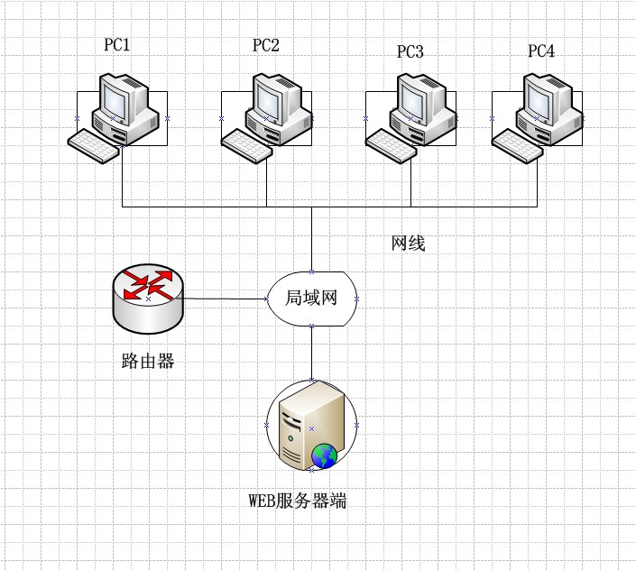
2.2 网络构成
测试环境网络结构，拓扑图
举例说明

2.3 环境搭建
描述环境搭建步骤或要求
1、配置java运行环境
2、配置tomcat服务器
3、配置数据库服务并启动
4、配置项目导入项目的sql文件
5、关闭防火墙，重启网络，启动tomcat服务，在网页输入网址启动项目即可

2.4 测试工具
所需用到的测试工具，例如Testlink,Mantis,QTP,Loadrunner等
工具 |  | 版本 | 生产厂家 | 是否属于关键依赖 | 提供方 | 备注
禅道 |  | 8.2.3 |  | 是

